关系图
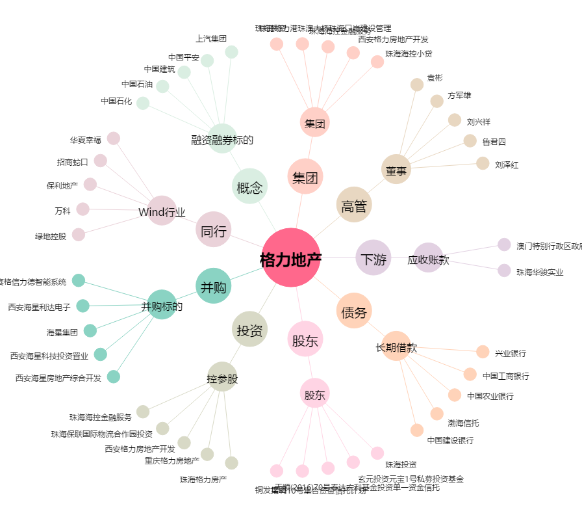
格力地产[600185.SH] - 关系概览图

